基本参数表
飞行器基本结构参数表
机身 | 长（mm） |  | 最大截面尺寸 |  |  |  |  |  |  |  | 机体投影面积
 | 910 |  | 115mm*115mm |  |  |  |  |  |  |  | 0.10465
前翼 | 翼根翼型 | 翼梢翼型 | 左前翼 | 右前翼弦长 | 翼根安装角 | 翼梢安装角 | 展长 | 理论机翼面积（平方分米） | 外露机翼面积（平方分米） | 备注 | 机翼理论总面积（Sw平方米）
 |  |  | 弦长(mm) |  |  |  | （mm）
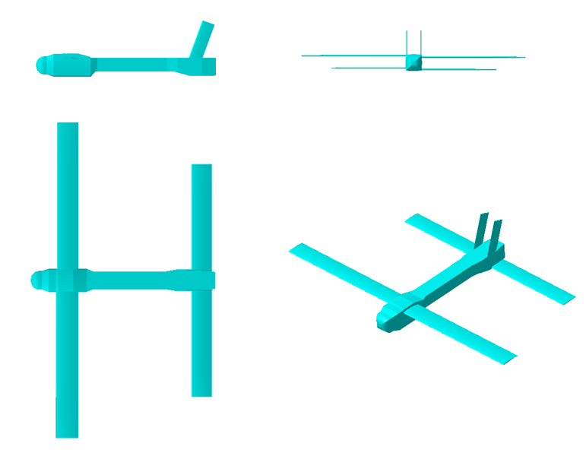
 | FX60-8.5% | FX60-5.5% | 109.7 | 105 | 2° | 1° | 1569 | 16.843 | 15.641 | 无后掠，无上反

后翼 | 翼根翼型 | 翼梢翼型 | 后翼弦长 |  | 翼根安装角 | 翼梢安装角 | 展长 | 理论机翼面积（平方分米） | 外露机翼面积（平方分米） | 备注
 |  |  |  |  |  |  | （mm）
 | FX60-9% | FX60-5.5% | 100mm |  | 2° | 1 | 1156 | 11.56 | 10.49 | 无后掠，无上反 | 0.28403

垂尾 | 垂尾翼型 |  | 垂尾弦长 |  | 安装角 | 长度（mm） |  | 后掠角 | 理论翼面积（单片）
 | NACA 0010 |  | 65mm |  | 0 | 205 |  | 20° | 0.123

飞行器飞行环境参数
高度/m | 温度/K | 压力/（N/ | 密度/( | 声速/(m/s) | 运动粘度/( | 飞行速度（m/s） | 动压
 |  | ） | ) |  | )
200 | 286.85 | 98946.34 | 1.2017 | 339.53 | 1.48384E-05 | 35 | 736.04125

质心位置 距机头 | X | Y | Z
 | 0.381 | 0 | 0

